Jum proses ikut Staf
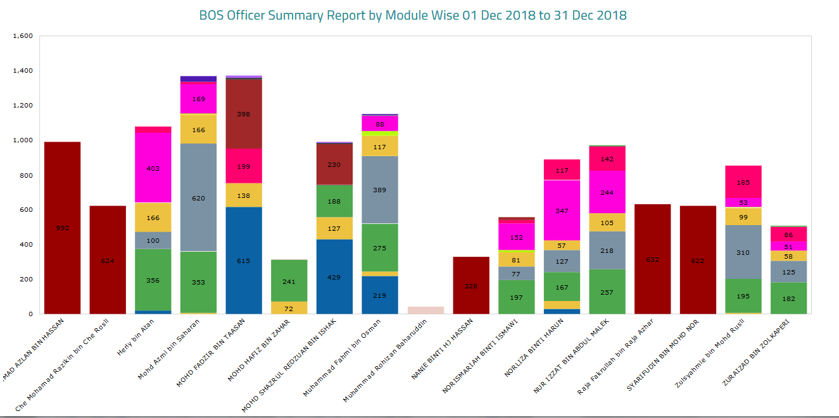
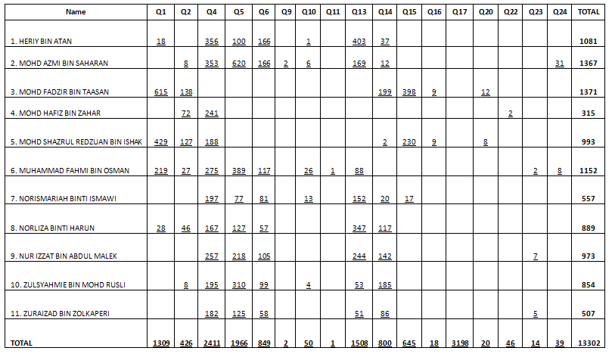
LEMBAGA PEMBANGUNAN INDUSTRI PEMBINAAN MALAYSIA
BAHAGIAN OPERASI SETEMPAT
(UNIT PENDAFTARAN KONTRAKTOR)

Laporan Pencapaian Proses Oleh Staf Mengikut Jenis Permohonan Untuk Bulan December, 2018

ikut bulanan
LEMBAGA PEMBANGUNAN INDUSTRI PEMBINAAN MALAYSIA
BAHAGIAN OPERASI SETEMPAT
(UNIT PENDAFTARAN KONTRAKTOR)

LAPORAN PEMANTAUAN ISO PENDAFTARAN KONTRAKTOR
STATISTIK PERMOHONAN TAHUNAN
01 JANUARI HINGGA 31 DECEMBER 2018

JENIS PERMOHONAN | JAN | FEB | MAC | APR | MEI | JUN | JUL | OGOS | SEPT | OKT | NOV | DIS | JUMLAH KESELURUHAN
Q1 PPK NEW | 1415 | 1220 | 1504 | 1275 | 970 | 783 | 1514 | 1577 | 1368 | 1715 | 1464 | 1325 | 16130
Q10 CONTRACTOR REGISTRATION | 55 | 41 | 92 | 79 | 49 | 56 | 65 | 75 | 58 | 84 | 67 | 49 | 770
Q13 UPGRADE | 1724 | 1743 | 2006 | 1668 | 1222 | 944 | 1849 | 1797 | 1666 | 2181 | 1758 | 1516 | 20074
Q14 UPDATE COMPANY | 1094 | 845 | 1047 | 898 | 708 | 576 | 1088 | 996 | 997 | 1188 | 932 | 800 | 11169
Q2 SPKK NEW | 508 | 390 | 472 | 404 | 330 | 251 | 413 | 470 | 441 | 628 | 479 | 427 | 5213
Q4 SPECIAL BID | 2541 | 4953 | 4633 | 4063 | 2105 | 2718 | 5038 | 5389 | 3523 | 4332 | 2536 | 2431 | 44262
Q5 PPK RENEW | 3682 | 3304 | 4532 | 3810 | 3453 | 2805 | 4419 | 3378 | 2786 | 3018 | 2181 | 1989 | 39357
Q6 SPKK RENEW | 1723 | 1603 | 2209 | 1973 | 1601 | 1516 | 2408 | 1694 | 1357 | 1455 | 946 | 920 | 19405
Q8 NEW REGISTRATION | 0 | 0 | 0 | 0 | 0 | 0 | 0 | 0 | 0 | 0 | 0 | 0 | 0
Q9 PROVISIONAL | 8 | 7 | 7 | 6 | 11 | 5 | 15 | 14 | 13 | 6 | 6 | 2 | 100
Q11 JV NEW | 0 | 0 | 2 | 2 | 1 | 1 | 3 | 4 | 1 | 4 | 3 | 1 | 22
Q12 IRC NEW | 5 | 2 | 0 | 1 | 0 | 0 | 0 | 0 | 0 | 0 | 0 | 0 | 8
JUMLAH KESELURUHAN | 12,755 | 14,108 | 16,504 | 14,179 | 10,450 | 9,655 | 16812 | 15394 | 12210 | 14611 | 10372 | 9460 | 156510

Disediakan Oleh : En Mohd Hafiz Bin Zahar

LAPORAN PEMANTAUAN ISO SCORE / MCORE
01 JANUARI HINGGA 31 DECEMBER 2018

JENIS PERMOHONAN | JAN | FEB | MAC | APR | MEI | JUN | JUL | OGOS | SEPT | OKT | NOV | DIS | JUMLAH KESELURUHAN
Q15 SCORE BOS | 704 | 580 | 716 | 680 | 578 | 463 | 642 | 757 | 682 | 922 | 720 | 661 | 8105
Q16 SCORE APPEAL | 18 | 23 | 28 | 17 | 18 | 17 | 14 | 30 | 16 | 21 | 13 | 16 | 231
Q20 MCORE BOS | 32 | 14 | 30 | 20 | 20 | 12 | 1 | 32 | 21 | 35 | 27 | 21 | 265
Q21 MCORE APPEAL | 0 | 0 | 0 | 0 | 1 | 0 | 1 | 0 | 0 | 2 | 0 | 0 | 4
JUMLAH KESELURUHAN | 754 | 617 | 774 | 717 | 617 | 492 | 658 | 819 | 719 | 980 | 760 | 698 | 8605

Disediakan Oleh : En Mohd Hafiz Bin Zahar

STATISTIK PROSES SCORE & MCORE DARI JAN - MAC 2018

ikut pmhn Dec,18
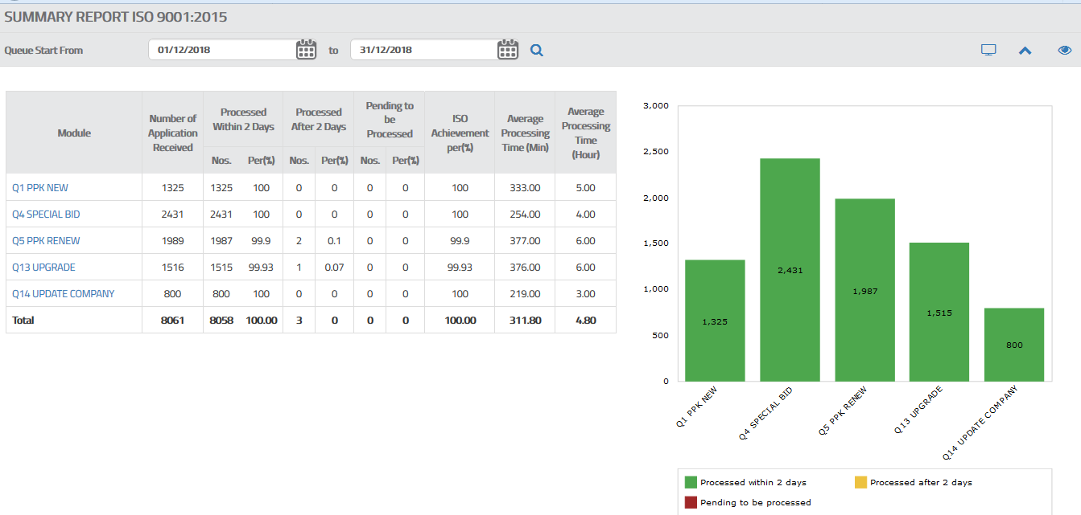
 | LEMBAGA PEMBANGUNAN INDUSTRI PEMBINAAN MALAYSIA
 | BAHAGIAN OPERASI SETEMPAT
 | (UNIT PENDAFTARAN KONTRAKTOR)

 | LAPORAN PEMANTAUAN ISO PENDAFTARAN KONTRAKTOR
 | STATISTIK PERMOHONAN BULANAN
 | 01 DEC HINGGA 31 DECEMBER 2018

BIL | JENIS PERMOHONAN | PERMOHONAN DIHANTAR | BIL BAYARAN | PERBEZAAN | PERMOHONAN DITERIMA | JUMLAH PERMOHONAN DIPROSES < 2 HARI | % | JUMLAH PERMOHONAN DIPROSES > 2 HARI | %
1 | Q1 PPK NEW | 1325 | 1325 | 0 | 1325 | 1325 | 100.00 | 0 | 0.00
2 | Q5 PPK RENEW | 1989 | 1989 | 0 | 1989 | 1987 | 99.90 | 2 | 0.10
3 | Q4 SPECIAL BID | 2431 | 2431 | 0 | 2431 | 2431 | 100.00 | 0 | 0.00
4 | Q13 UPGRADE | 1516 | 1516 | 0 | 1516 | 1515 | 99.93 | 1 | 0.07
5 | Q14 UPDATE COMPANY | 800 | 800 | 0 | 800 | 800 | 100.00 | 0 | 0.00
JUMLAH KESELURUHAN |  | 8,061 | 8,061 | 0 | 8,061 | 8,058 |  | 3 | 0.00

Punca /Sebab Berlaku : Peratus setiap proses adalah mematuhi syarat ISO iaitu 95% ke atas.

Tindakan Pembetulan : Proses telah disempurnakan segera

Tindakan Pencegahan : Melaksanakan kerja lebih masa

Disediakan Oleh : En Mohd Hafiz Bin Zahar (Pengurus Unit Proses)

